상품제안서
C타입 1포트 초고속충전기 EPIC GaN 20W (CtoC케이블포함) | 상품코드: S42120

 |  |  |  |  |  |  | 02-713-8555 | www.synergygift.co.kr
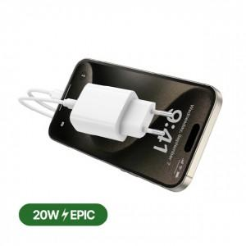

【상세/제작정보】

【인쇄/포장옵션】 | 실크, 레이저, 풀칼라 / 포장지포장

【공급단가】 | 수량 | 100~ | 300~ | 1,000~ | 3,000~ | 10,000~
*VAT별도 | 단가 | 3,660원 | 3,460원 | 3,290원 | 3,210원 | 3,150원

【상품 URL】 | https://www.synergygift.co.kr:443/src/goods_detail.php?gdno=42120

